상품제안서
프리미엄 4in1 전동 자동 와인오프너 풀세트 병따개 | 상품코드: F25051

 |  |  |  |  |  |  | 02-412-0044 | www.easy1.co.kr
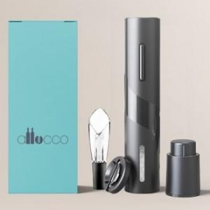

【상세/제작정보】 | 고급스럽고 품질 좋은 프리미엄 전동 와인오프너

【인쇄/포장옵션】 | 레이저 / 포장지포장

【공급단가】 | 수량 | 50~ | 100~ | 500~ | 1,000~ | 2,000~
*VAT별도 | 단가 | 18,750원 | 18,450원 | 18,000원 | 17,550원 | 17,250원

【상품 URL】 | https://dev.easy1.co.kr:443/src/goods_detail.php?gdno=25051

